DESAFIO
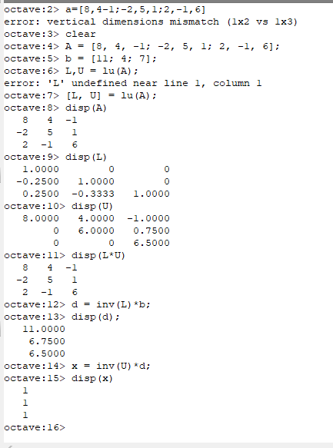
 | 8 | 4 | -1 |  | 11 | '-f21 *a1i + a2i
A= | -2 | 5 | 1 | B= | 4 |  |  |  |  | 1 | 0 | 0
 | 2 | -1 | 6 |  | 7 |  |  |  | INV(L) | 0.25 | 1 | 0
 |  |  |  |  |  |  |  |  |  | -0.16666666667 | 0.33333333333 | 1
 | 8 | 4 | -1 |  | 1 | 0 | 0
U_0 | 0 | 6 | 0.75 | L= | -0.25 | 1 | 0 |  |  | 0.125 | -0.083333333333 | 0.028846153846
 | 2 | -1 | 6 |  | 0.25 | -0.33333333333 | 1 |  | INV(U) | 0 | 0.16666666667 | -0.019230769231
 |  |  |  |  |  |  |  |  |  | 0 | 0 | 0.15384615385
 | 8 | 4 | -1 |  | 8 | 4 | -1
U_1 | 0 | 6 | 0.75 | LxU=A= | -2 | 5 | 1
 | 0 | -2 | 6.25 |  | 2 | -1 | 6

 | 8 | 4 | -1 |  | 11 |  |  | 1
U_2 = U | 0 | 6 | 0.75 | D=INV(L)*B= | 6.75 |  | X=INV(U)*D= | 1
 | 0 | 0 | 6.5 |  | 6.5 |  |  | 1

 | SOLUCION EN OCTAVE

